头版评语 12.28
广州冒泡电商有限公司：批办评语
订单款号： | 23SS-LZ0375 |  | 批办师： |  | 彭小平 |  | 批办类型： | 产前版
供应商： | 壹木肆水 |  | 设计师： |  | 刘珍 |  | 批办日期： | 2022-12-28
样衣批复意见 FITTING SAMPLE APPROVAL COMMENT
设计 工艺 版型 |  |  |  |  |  | 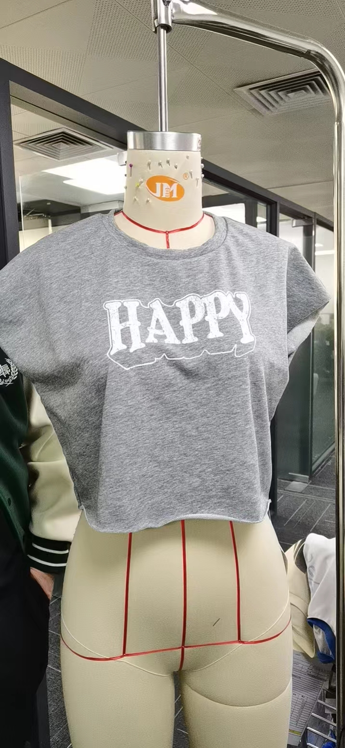 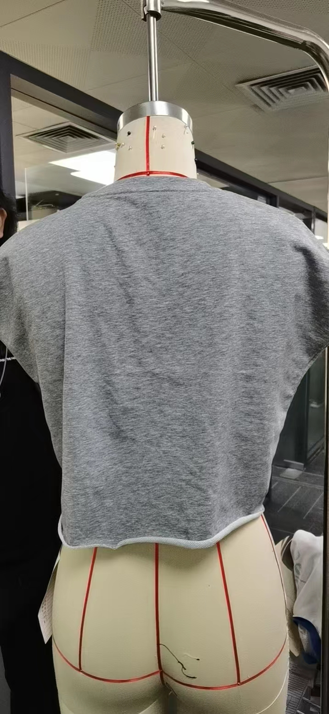 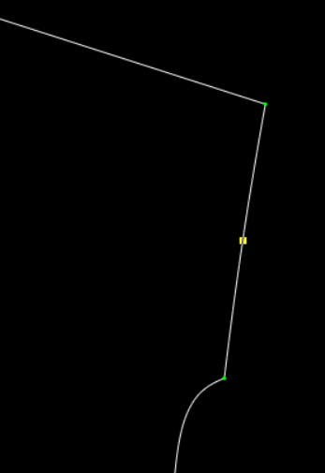

 | 袖口型不对，按纸样图

 | 袖口加大8CM，袖底平车订位。

部位 度量方法 |  | 基码S 样板尺寸 | 误差 | 要求 尺寸
衣长（后中领骨度） |  | 41.5 |  | 41.5
肩宽（边至边） |  | 57 |  | 57
胸围（夹下3CM直度） |  | 100 |  | 100
脚围（直度） |  | 98 |  | 98
领宽（骨至骨） |  | 19.5 |  | 19.5
前领深（肩骨垂直至前中领骨 |  | 10 |  | 10
领围（领骨拉度） |  | 62 |  | 62
袖口 |  | 32 |  | 40
领高 |  | 1.7 |  | 1.7

本工艺单中未列明工艺标准均以 《 工艺执行项目规范标准》 为准。

结论 Conclusion |  | 改善以上问题，可开大货

